Лист1
U0, B | I0, А | U1, B | I1, А | U2, B | I2, А | Rвых, Ом
1 | 0 | 1 | 0 | 1 | 0 | 0
1 | 0 | 1 | 0 | 1 | 0 | 0
1 | 0 | 1 | 0 | 1 | 0 | 0
1 | 0 | 1 | 0 | 1 | 1 | 0
1 | 1 | 1 | 1 | 1 | 1 | 0
1 | 1 | 1 | 1 | 1 | 1 | 0
1 | 1 | 1 | 1 | 1 | 1 | 0
1 | 1 | 1 | 1 | 1 | 1 | 0
1 | 2 | 1 | 1 | 1 | 2 | 0
1 | 2 | 1 | 2 | 1 | 2 | 0
1 | 2 | 1 | 2 | 1 | 2 | 0
1 | 3 | 1 | 2 | 1 | 3 | 0
1 | 3 | 1 | 3 | 1 | 3 | 0
1 | 4 | 1 | 4 | 1 | 4 | 0
1 | 6 | 1 | 5 | 1 | 6 | 0
1 | 6 | 1 | 6 | 1 | 5 | 0
1 | 6 | 1 | 6 | 1 | 6 | 15
1 | 7 | 1 | 7 | 1 | 7 | 36
1 | 7 | 1 | 7 | 1 | 7 | 72
1 | 7 | 1 | 7 | 1 | 7 | 122
1 | 7 | 1 | 7 | 1 | 7 | 191
1 | 7 | 1 | 7 | 1 | 7 | 293
1 | 7 | 1 | 7 | 1 | 7 | 387
1 | 7 | 1 | 7 | 1 | 7 | 461
1 | 7 | 1 | 7 | 1 | 7 | 536
1 | 7 | 1 | 7 | 1 | 7 | 721
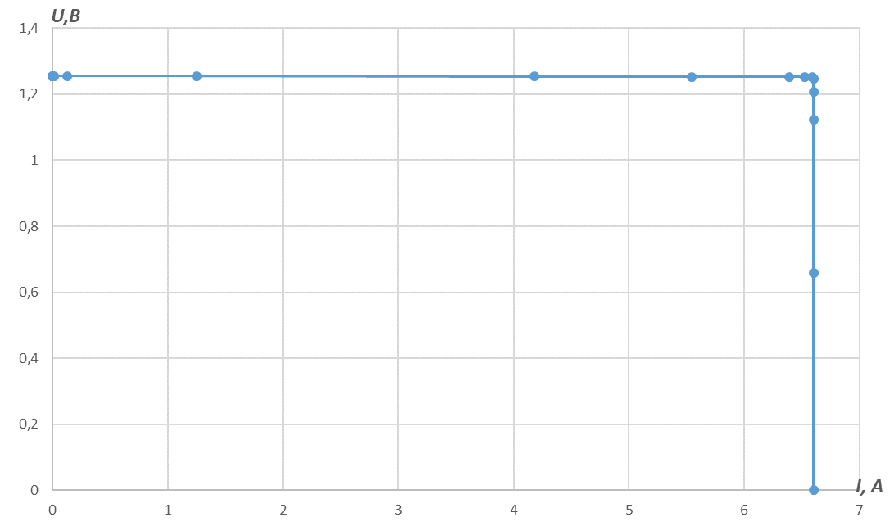
1 | 7 | 1 | 7 | 1 | 7 | 817
1 | 7 | 1 | 7 | 1 | 7 | 1185
1 | 7 | 1 | 7 | 1 | 7 | 1372
0 | 7 | 0 | 7 | 0 | 7 | 1720

Rн | r | R + r | R - r
100 | 25 | 125 | 75
10 | 6 | 16 | 4
5 | 2 | 7 | 3
3 | 0.9 | 3.9 | 2.1
2 | 0.3 | 2.3 | 1.7
1.5 | 0.12 | 1.62 | 1.38
1 | 0.1 | 1.1 | 0.9
0.9 | 0.05 | 0.95 | 0.85
0.8 | 0.05 | 0.85 | 0.75
0.7 | 0.05 | 0.75 | 0.65
0.6 | 0.05 | 0.65 | 0.55
0.5 | 0.01 | 0.51 | 0.49
0.4 | 0.005 | 0.405 | 0.395
0.3 | 0.002 | 0.302 | 0.298
0.226 | 0.002 | 0.228 | 0.224
0.196 | 0.001 | 0.197 | 0.195
0.192 | 0.001 | 0.193 | 0.191
0.19 | 0.001 | 0.191 | 0.189
0.189 | 0.001 | 0.19 | 0.188
0.183 | 0.001 | 0.184 | 0.182
0.179 | 0.001 | 0.18 | 0.178
0.175 | 0.001 | 0.176 | 0.174
0.172 | 0.001 | 0.173 | 0.171
0.17 | 0.001 | 0.171 | 0.169
0.16 | 0.001 | 0.161 | 0.159
0.14 | 0.001 | 0.141 | 0.139
0.13 | 0.001 | 0.131 | 0.129
0.12 | 0.001 | 0.121 | 0.119
0.1 | 0.001 | 0.101 | 0.099
0.05 | 0.001 | 0.051 | 0.049

